圖表索引
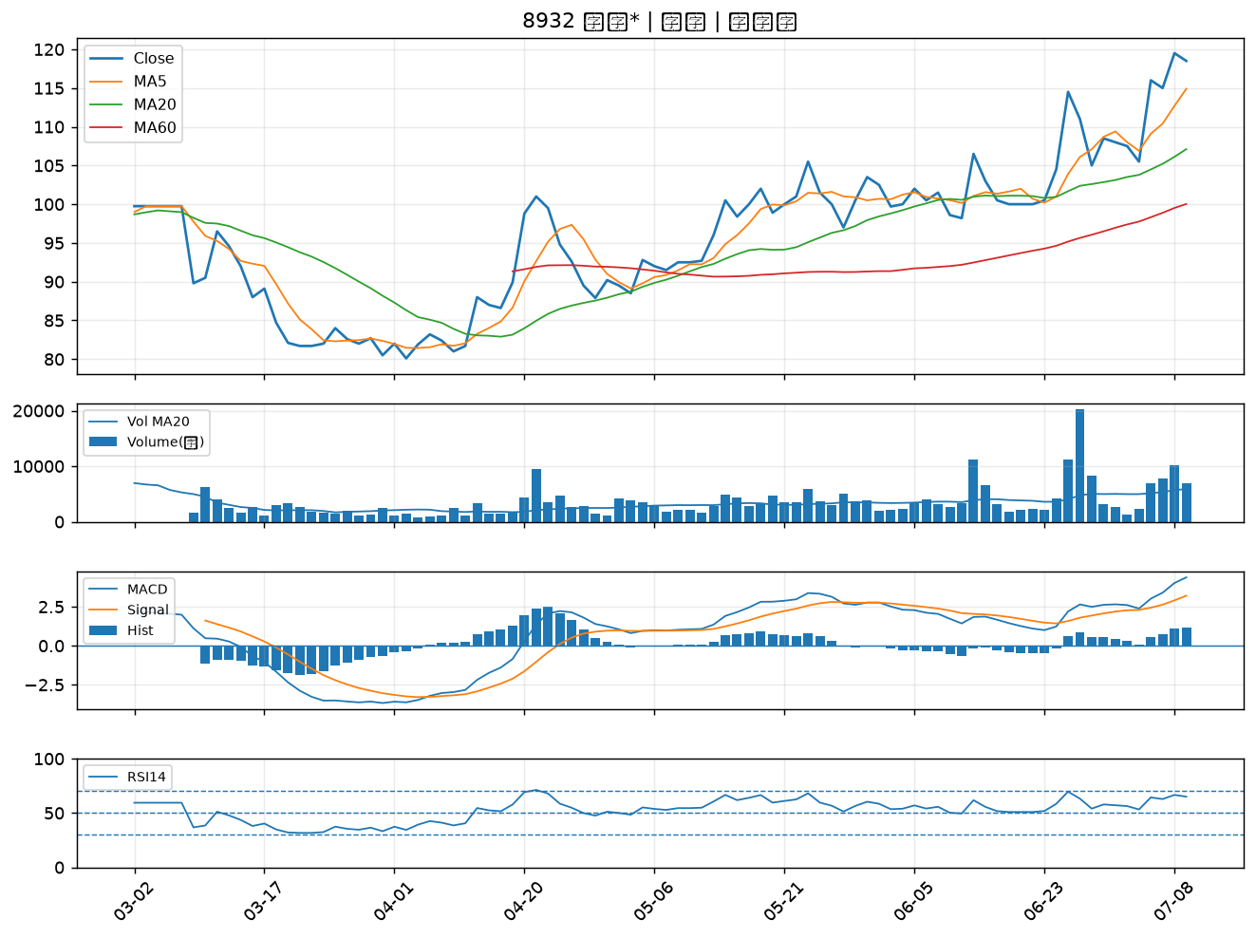
股票代號 | 股票名稱 | 市場 | 買進觀察分級 | 主力突破分數 | 圖表路徑
5488 | 松普 | 上櫃 | A級 | 6 | output/charts/20260710/5488_松普.png
3709 | 鑫聯大投控 | 上櫃 | B級 | 4 | output/charts/20260710/3709_鑫聯大投控.png
8096 | 擎亞 | 上櫃 | B級 | 3 | output/charts/20260710/8096_擎亞.png
3564 | 其陽 | 上櫃 | B級 | 3 | output/charts/20260710/3564_其陽.png
8091 | 翔名 | 上櫃 | B級 | 2 | output/charts/20260710/8091_翔名.png
5483 | 中美晶 | 上櫃 | B級 | 1 | output/charts/20260710/5483_中美晶.png
6179 | 亞通 | 上櫃 | B級 | 1 | output/charts/20260710/6179_亞通.png
8234 | 新漢 | 上櫃 | B級 | 1 | output/charts/20260710/8234_新漢.png
8383 | 千附 | 上櫃 | B級 | 1 | output/charts/20260710/8383_千附.png
8932 | 智通* | 上櫃 | B級 | 0 | output/charts/20260710/8932_智通*.png

5488 松普｜A級
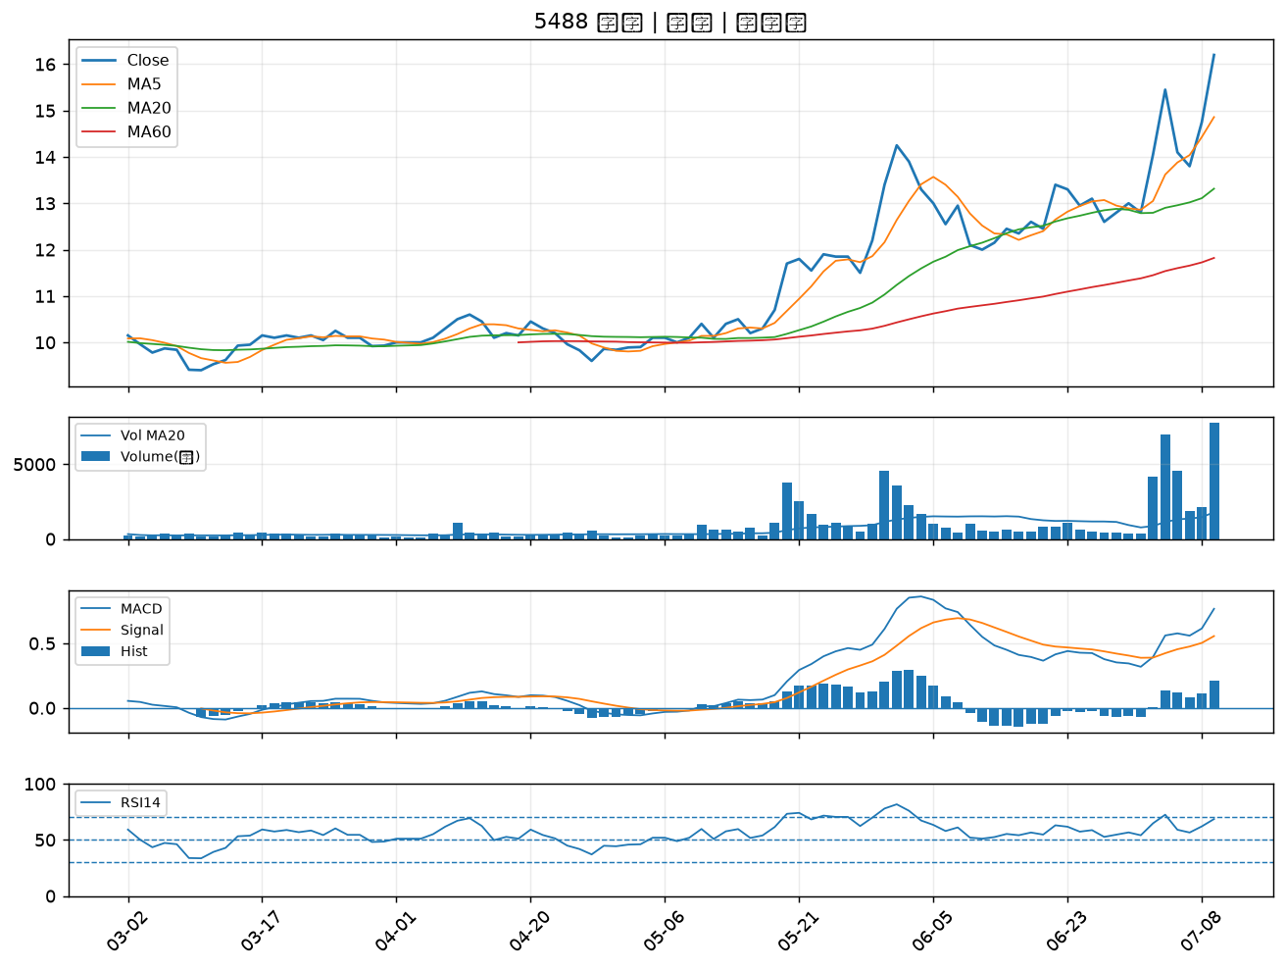

3709 鑫聯大投控｜B級
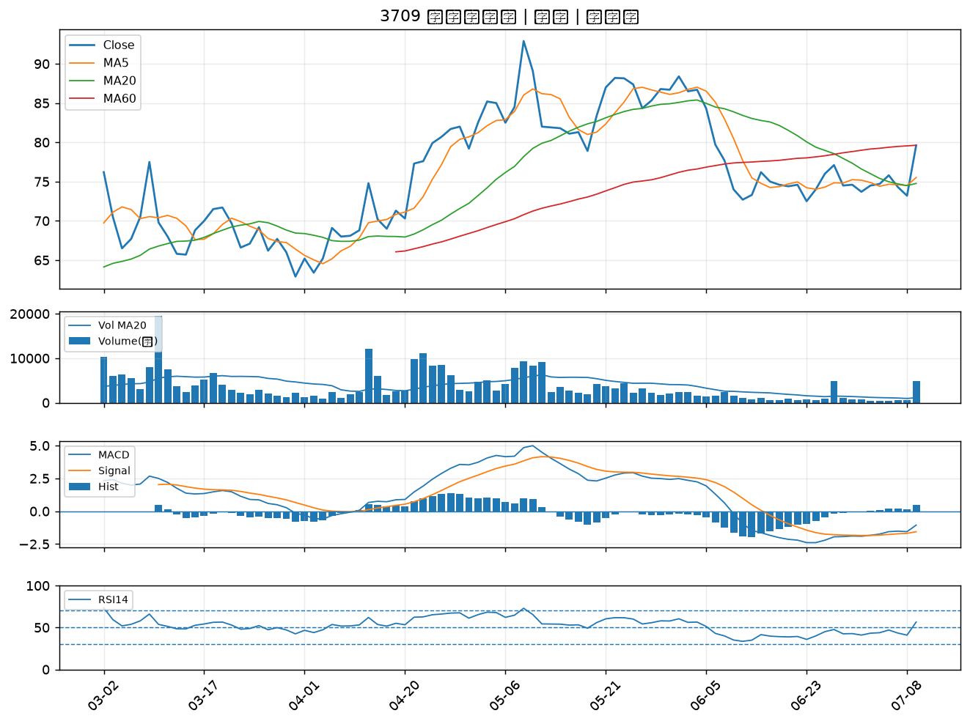

8096 擎亞｜B級
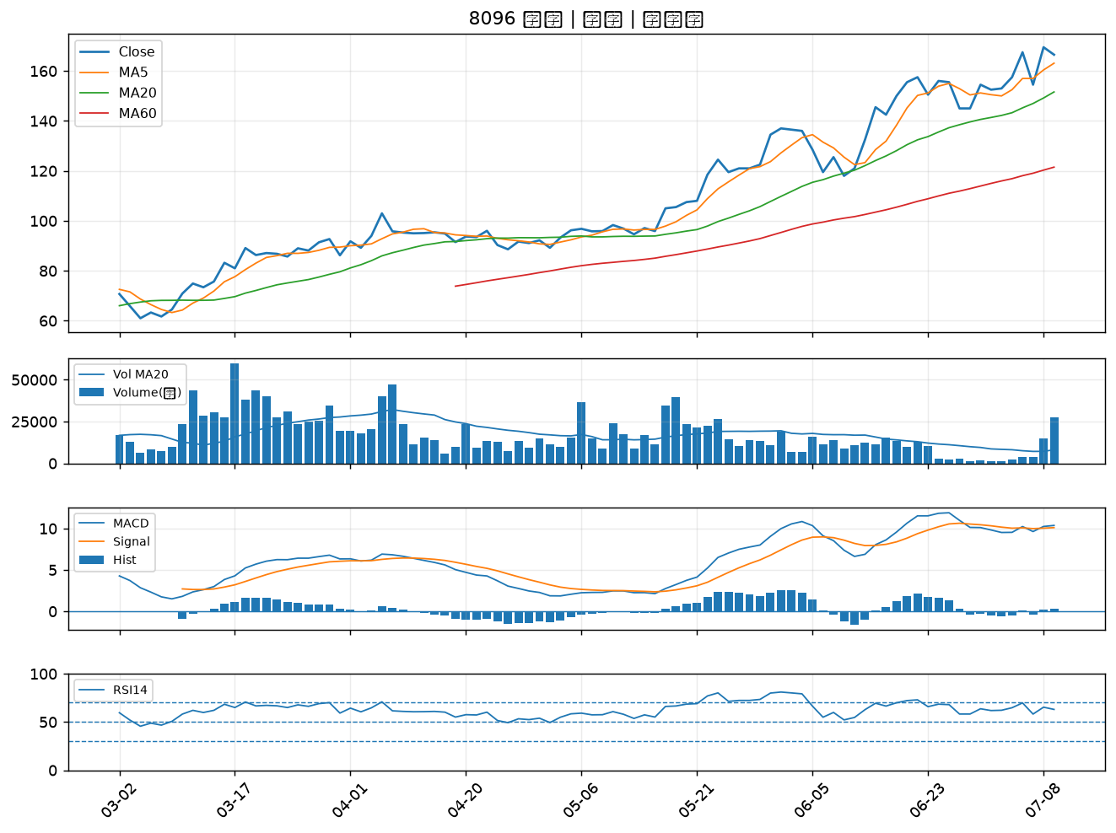

3564 其陽｜B級
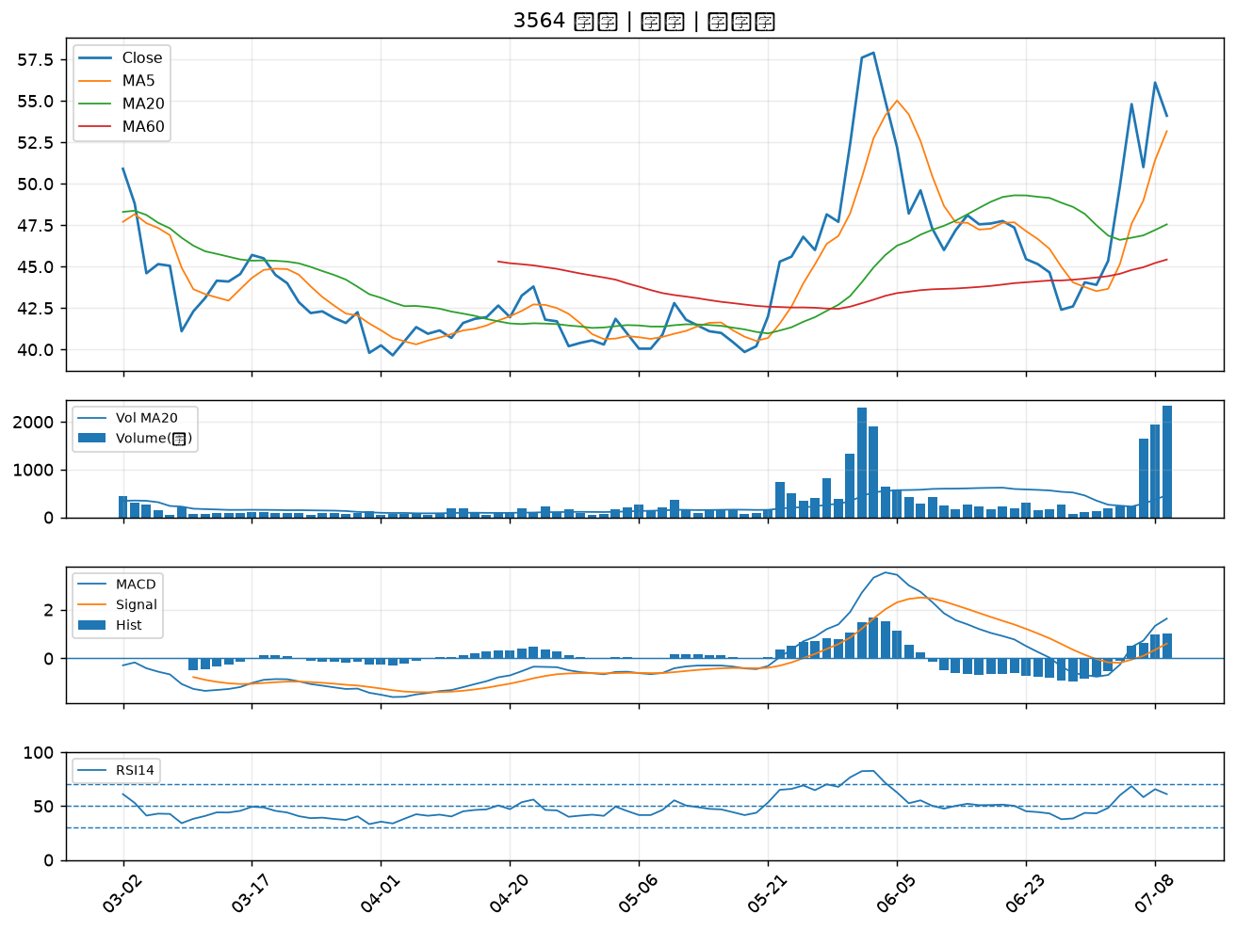

8091 翔名｜B級
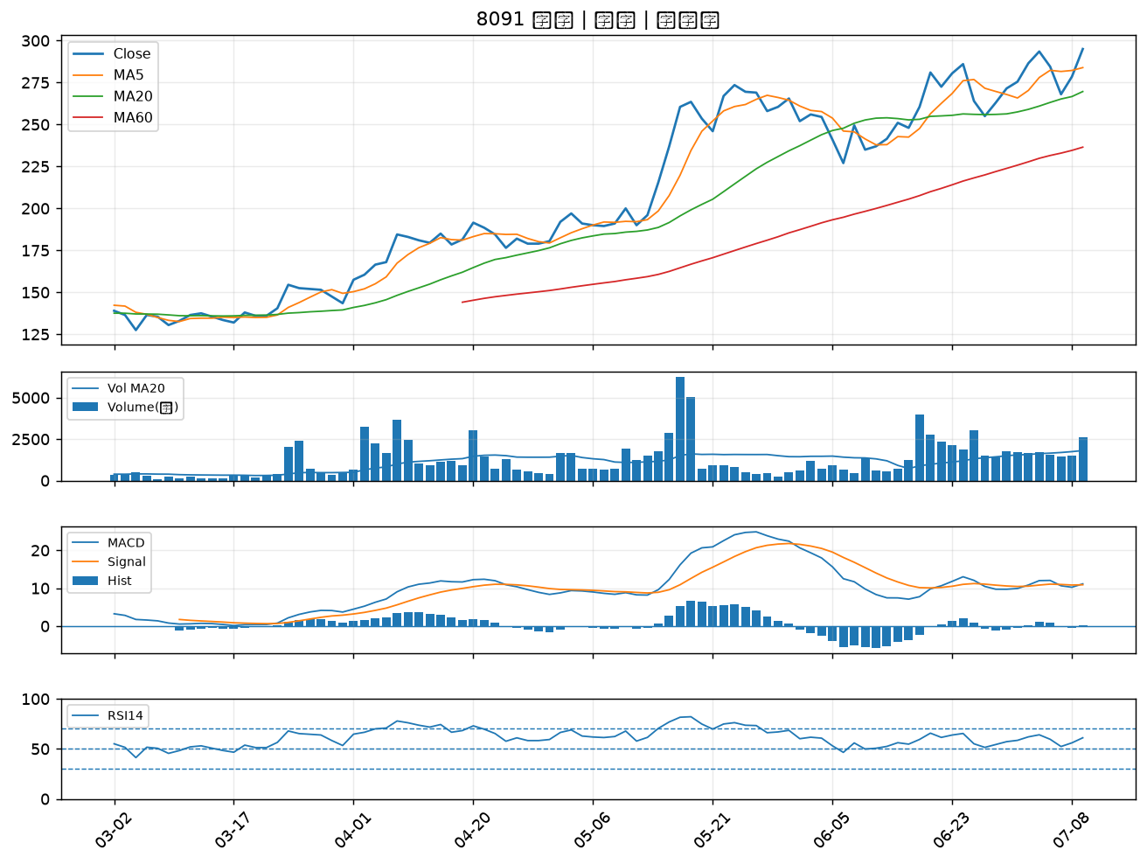

5483 中美晶｜B級
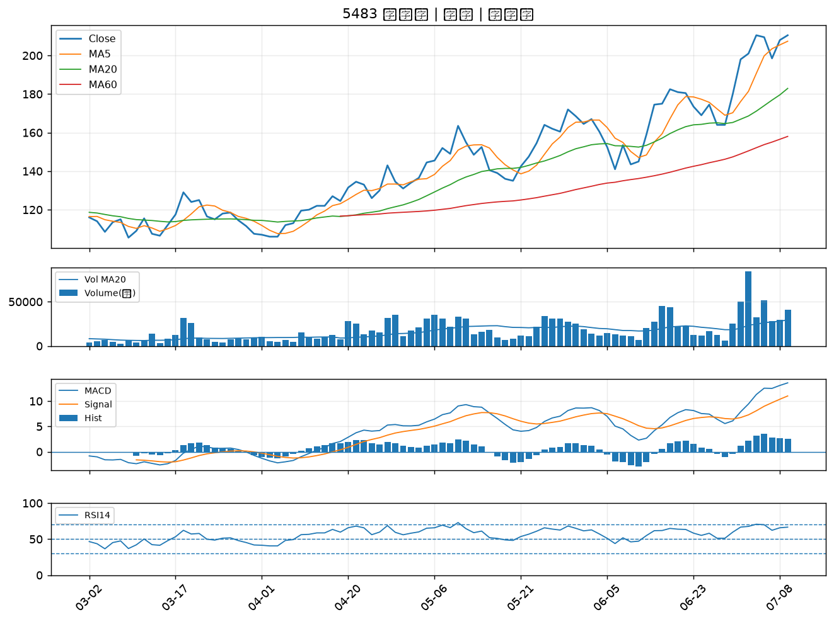

6179 亞通｜B級
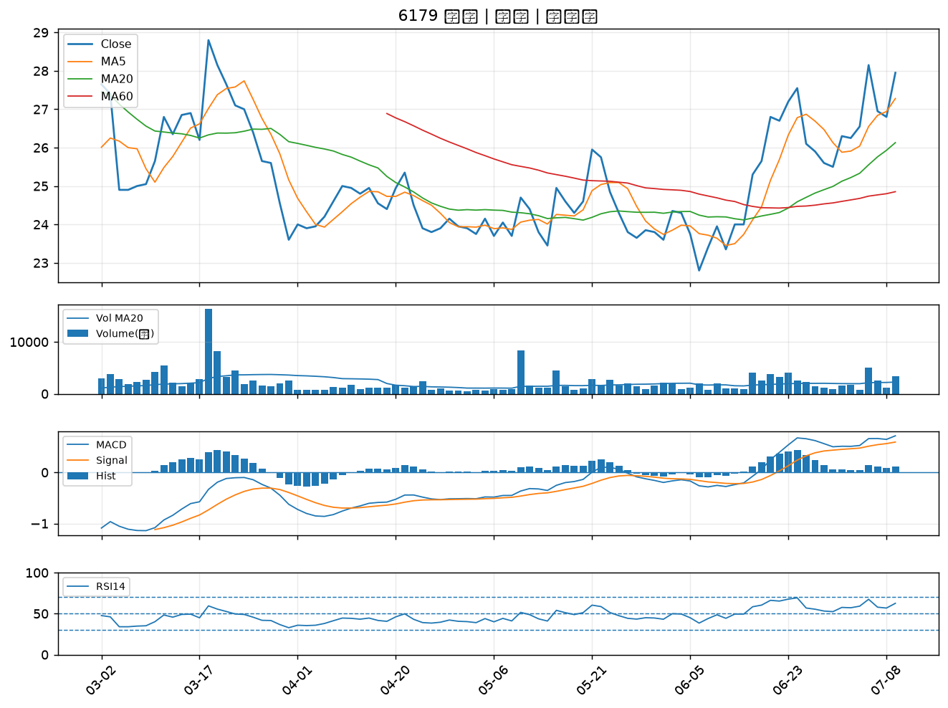

8234 新漢｜B級
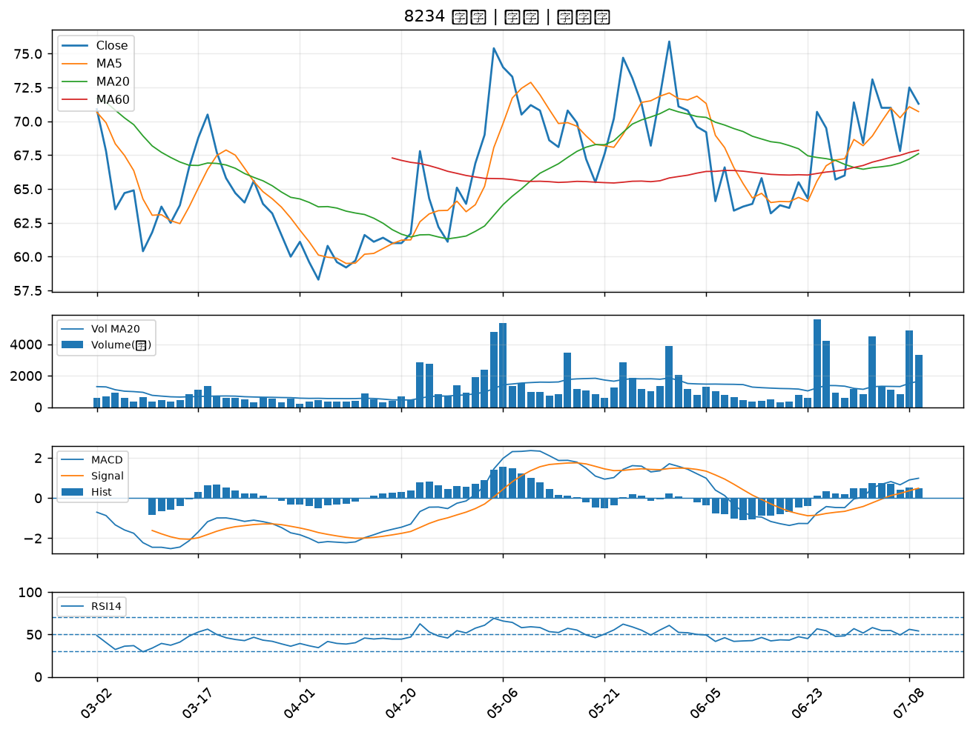

8383 千附｜B級
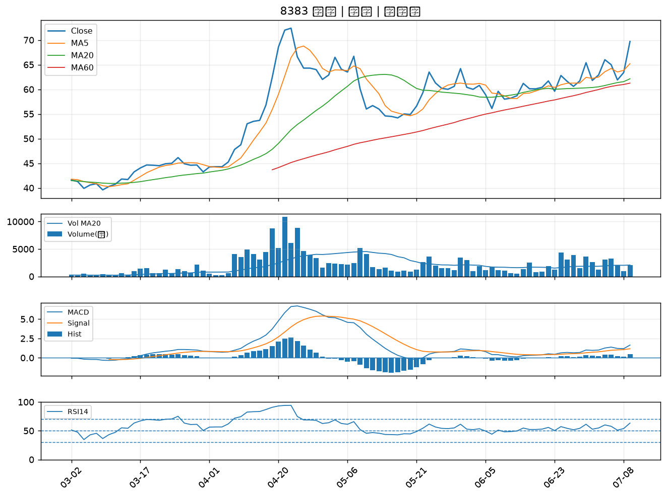

8932 智通*｜B級

